关系图
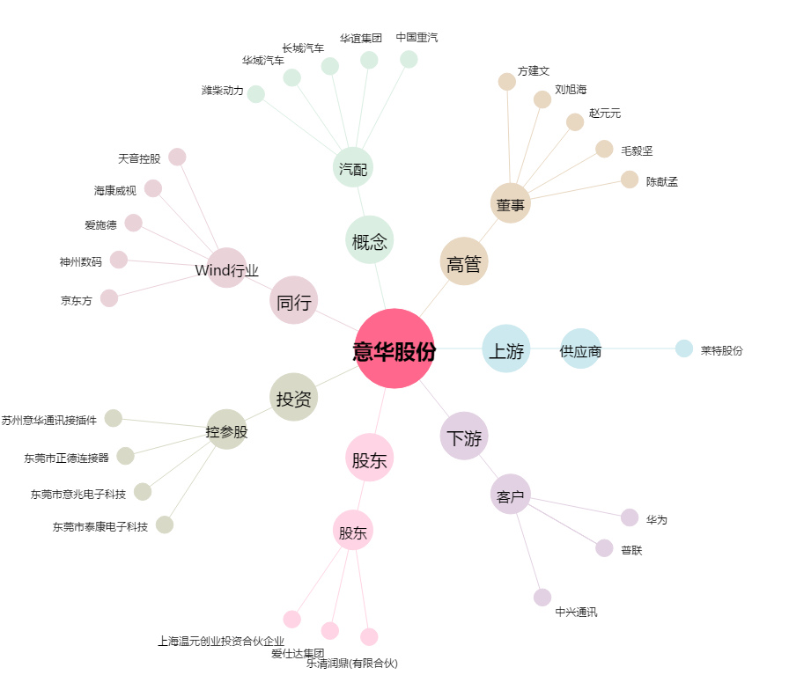
意华股份[002897.SZ] - 关系概览图

